Sheet1
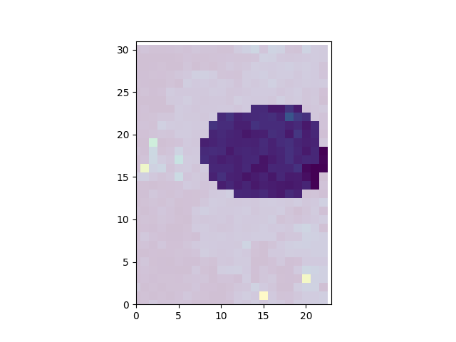
elem | Na23 | Mg24 | P31 | S34 | Ca44 | Mn55 | Sr88 | Ba137 | La139 | Ce140 | Pr141 | Nd146 | Eu153 | Gd157 | Dy163 | Ho165 | Er166
mean | 932.91166453 | 778.8013939 | 189910.5638 | 4718.3737061 | 378105.96655 | 145.45618175 | 3587.0573572 | 7.8684343967 | 275.69547827 | 690.64858213 | 93.88315414 | 406.43050989 | 16.849754247 | 41.585363244 | 15.342148753 | 2.2236092609 | 4.4361220033
std | 325.97963159 | 1895.2885592 | 53870.74907 | 6601.1819655 | 97231.542693 | 287.75077976 | 772.3249841 | 13.507902099 | 80.978364396 | 201.61585281 | 27.127016576 | 119.0440575 | 4.9681076126 | 12.782701215 | 4.8877522905 | 0.75482205743 | 1.6149058067
sum | 125010.16305 | 104359.38678 | 25448015.549 | 632262.07662 | 50666199.518 | 19491.128355 | 480665.68586 | 1054.3702092 | 36943.194089 | 92546.910006 | 12580.342655 | 54461.688325 | 2257.867069 | 5572.4386747 | 2055.8479329 | 297.96364096 | 594.44034844
min | 0 | 12.002272899 | 0 | 0 | 1101.2334552 | 3.647128534 | 2.5686060888 | 0 | 0 | 0 | 0 | 0 | 0 | 0 | 0 | 0 | 0
max | 2462.8625694 | 14686.951969 | 244369.80322 | 35223.000331 | 961833.93661 | 2536.3325431 | 7641.9815554 | 151.47431838 | 389.49053025 | 1013.8888429 | 129.56216379 | 579.13304168 | 27.076503568 | 65.152744898 | 23.546483416 | 3.9796525531 | 9.3090873371
med | 959.5347192 | 210.97862018 | 206386.89056 | 1767.297137 | 366194.24899 | 64.891258144 | 3696.652786 | 6.731743145 | 289.49713131 | 731.01722648 | 98.824223522 | 426.50957266 | 17.743938632 | 44.096184956 | 15.959012865 | 2.2833697703 | 4.5594599312

